現状のフロー（As-Is）
案件名 |  | ドキュメント名 | 作成日 | 作成者 | 更新日 | 更新者
〇〇〇〇システム |  | 要件定義書 | 2024-01-01 | 〇〇 〇〇

 | 現状の業務フローを図式または箇条書きで記載
 | 別紙の場合は、同一フォルダ内に配置し、ファイル名を記載

（例）
営業
経理
経理責任者

業務フロー開始

請求金額の確定
請求書の作成

No

請求書の印刷
承認

Yes

請求書の送付
捺印

入金確認

なし
あり

顧客への連絡
請求管理システムに入力

業務フロー終了

構築・改修後のフロー図（To-Be）
案件名 |  | ドキュメント名 | 作成日 | 作成者 | 更新日 | 更新者
〇〇〇〇システム |  | 要件定義書 | 2024-01-01 | 〇〇 〇〇

 | 構築・改修後の業務フローを図式または箇条書きで記載
 | 別紙の場合は、同一フォルダ内に配置し、ファイル名を記載

（例）
営業
経理
経理責任者

業務フロー開始

請求金額の確定
請求書の作成

No

請求書の印刷
承認

Yes

請求書の送付
捺印

入金確認
追加機能部分

なし
あり

顧客への連絡
請求管理システムに入力
自動送信
メール

業務フロー終了

データフロー
案件名 |  | ドキュメント名 | 作成日 | 作成者 | 更新日 | 更新者
〇〇〇〇システム |  | 要件定義書 | 2024-01-01 | 〇〇 〇〇

凡例）
処理
名称
名称
 | データフローを図式で記載
 | 別紙の場合は、同一フォルダ内に配置し、ファイル名を記載

プロセス
外部実態
データストア
データフロー

（例）
商品注文
商品注文
顧客
注文受付
受注情報

注文データ

商品発送
配送
配送指示
出荷処理

商品
在庫確認

物流倉庫
在庫情報

システム概念図
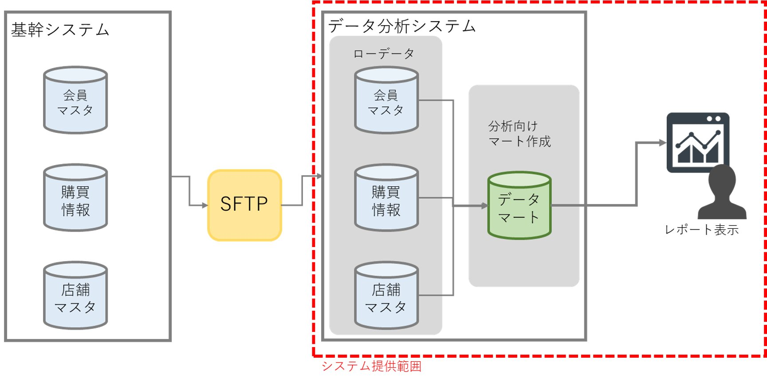
案件名 |  | ドキュメント名 | 作成日 | 作成者 | 更新日 | 更新者
〇〇〇〇システム |  | 要件定義書 | 2024-01-01 | 〇〇 〇〇

 | システム概念図を図解で記載

規模・スケジュール
案件名 |  |  |  |  |  |  |  |  |  |  | ドキュメント名 |  |  |  |  |  |  |  |  |  |  |  |  |  | 作成日 |  |  |  |  | 作成者 |  |  |  |  | 更新日 |  |  |  |  | 更新者
〇〇〇〇システム |  |  |  |  |  |  |  |  |  |  | 要件定義書 |  |  |  |  |  |  |  |  |  |  |  |  |  | 2024-01-01 |  |  |  |  | 〇〇 〇〇

リリース
 | 規模（工数） |  |  |  |  |  |  |  |  |  | 人月

 |  | 7月 |  |  |  |  |  |  |  |  |  |  |  |  |  |  |  |  |  |  |  |  |  |  |  |  |  |  |  |  |  |  | 8月
 |  | 1 | 2 | 3 | 4 | 5 | 6 | 7 | 8 | 9 | 10 | 11 | 12 | 13 | 14 | 15 | 16 | 17 | 18 | 19 | 20 | 21 | 22 | 23 | 24 | 25 | 26 | 27 | 28 | 29 | 30 | 31 | 1 | 2 | 3 | 4 | 5 | 6 | 7 | 8 | 9 | 10 | 11

基本設計

詳細設計

製造/単体テスト

結合/受入テスト

